테스트 케이스별 결과 화면
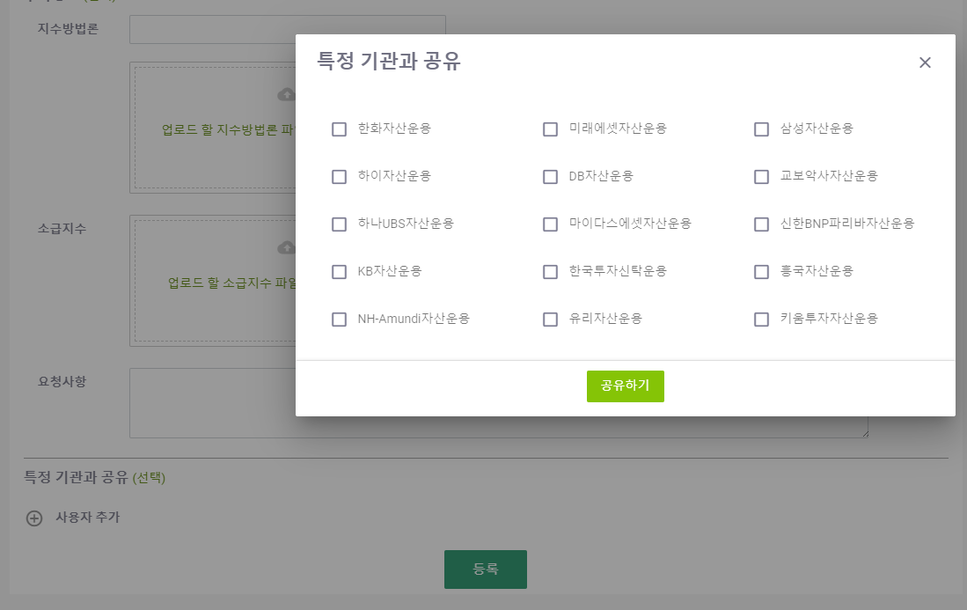
ETP 플랫폼 구축 |  |  |  | 단위테스트 결과서
단위테스트 ID | UT-IDX-REG-01-01 | 단위테스트명 | 지수 신규 등록 팝업
업무구분 | INDEX | 작성자 | 최병국

1. 달력이 정상적으로 노출되는지 확인한다.
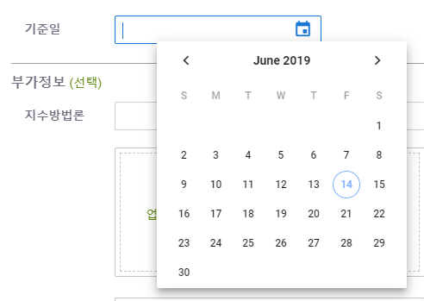

2. 파일업로드 탐색기가 정상적으로 노출되는지 확인하다.
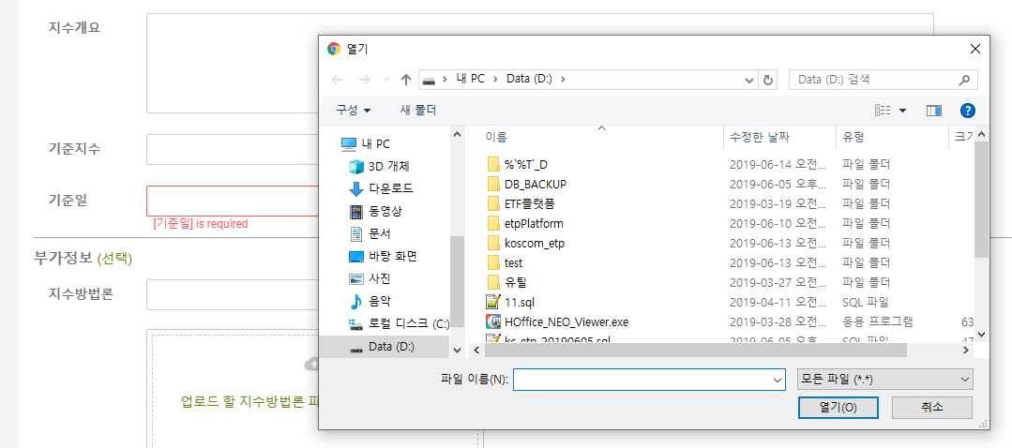
3. 특정기관 공유 팝업창이 정상적으로 노출되는지 확인한다.

